Flujo de Trabajo de Opciones F


Inicio
✅ Fases- Flujo de Trabajo de Opciones Financieras
1 | 1. Analizar Gráficos: (Para Determinar Tendencias, Precios, Promedios Moviles, Trazar Soportes/Resistencias) | Ucharts | TradingView | Interactive Broker
2 | 2. Analisis Fundamental: Mirar Contexto, Noticias
3 | 3. Mirar Pre y Post Mercado: Finviz-Market Watch | Finviz | Market Watch
4 | 4. Mirar las Imagenes con las Estrategias de Cardona: para Detectar Coincidencias, de Entradas y Salidas, Es decir Oportunidades de Compra y Venta
5 | 5. Encontrar Caidas o Subidas: y Marcar las Lineas
6 | 6. Analizar Primas: Precios, Vencimientos
7 | 7. Simular: CashFlow 202, Ucharts, TradingView, Interactive Broker
8 | 8. Si Detecte todas las Confirmaciones: Invertir en Las Opciones Financieras: Fijar Take Profit-Stop Loss

✅ Fases- Flujo de Trabajo de Opciones Financieras

Simulacion-Uchart
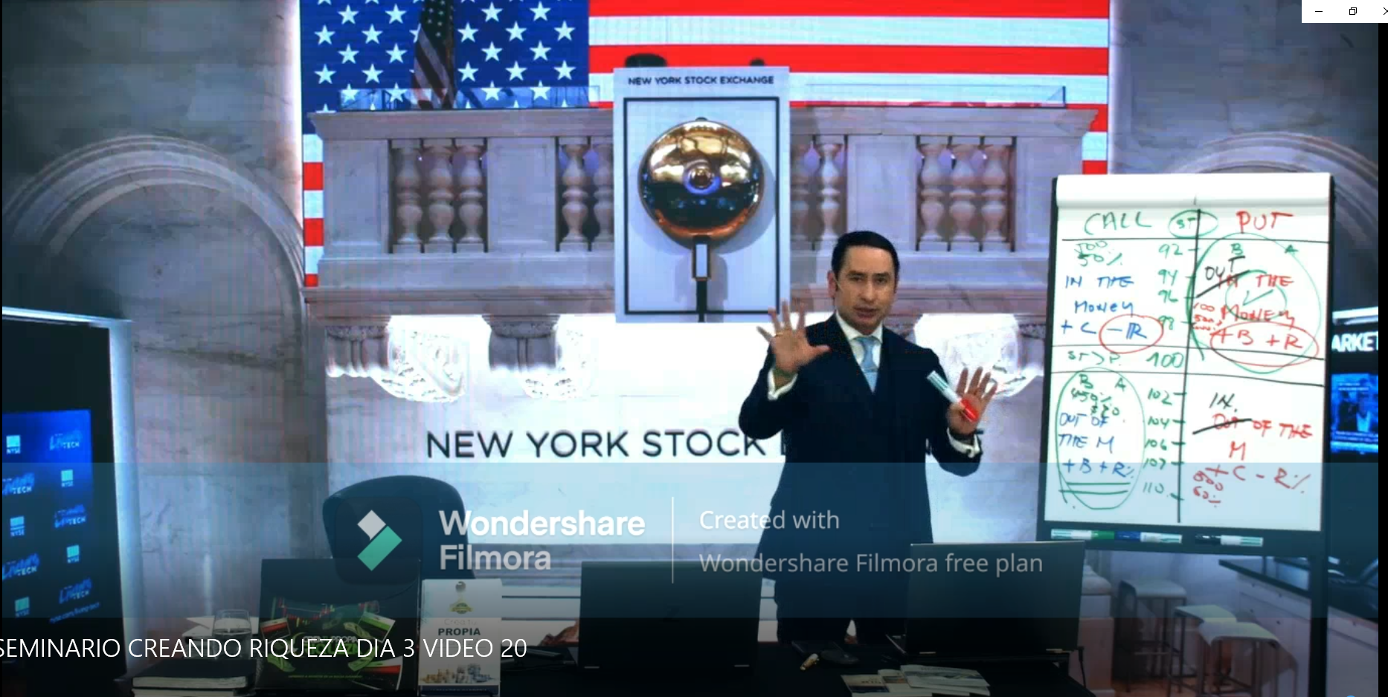
 |  |  |  |  |  |  |  |  |  |  |  |  |  |  |  |  |  |  |  |  |  |  |  |  |  |  |  |  | Backtesting-Simulacion-TradingView
Operacion |  | Fecha de Hoy | Fecha de Compra | Fecha de Venta | Efectivo Disponible ($) | Capital para Invertir (%) | Capital para Invertir ($) | Simbolo | Dias de Vencimiento | Precio Actual de la Acción ($) | Strike-Call | Strike-Put | Diferencia (%) | Diferencia $ Call | Diferencia $ Puts | Estado CALL/ITM/OTM/ATM | Estado PUT/ITM/OTM/ATM | Precio Apertura del Día | Precio Cierre del Día Anterior | Precio Mínimo del Día | Precio Máximo del Día | Rango Diario (%) | Variación Diaria (%) | Rango Usual (Mín) ($) | Rango Usual (Máx) ($) | Prima Costo del Call ($) | Prima Costo del Put ($) | ✅ ¿Cumple criterio Cardona? | Cantidad de Opciones Calls que puedo comprar | Cantidad de Opciones Puts que puedo comprar | Precio Final de la Acción ($) | Costo Total de Calls ($) | Costo Total de Puts ($) | Precio de venta (CALL) C/U | Precio de venta (PUT) C/U | Venta Total de Calls ($) | Venta Total de Puts ($) | Ganancia-PerdidaTotal ($) | PerdidaTotal ($) | PARTIDAS PERDIDAS $ | PROMEDIO DE CADA 10 PARTIDAS | Ganancia-Perdida% | Veces Multiplicadas la Inversión | RETIRAR DINERO % | CUENTA CORRIENTE USD | CUENTA CORRIENTE $ | SALDO PARA INVERTIR
TRUE | 1 | 2026-01-27 |  |  | $1,000 | 60 |  | NVDA Jan30'26 Call 190 @ 1.73 | 3 | $185.00 | $190.00 | $180.00 |  |  |  |  |  |  | $186.00 |  |  |  |  | $177.00 | $193.00 | $1.73 | $1.30 |  |  |  |  |  |  | $3.57 | $0.00 |  |  |  |  |  |  |  |  | 10%
TRUE | 2 | 2026-01-27 |  |  |  | 10 |  | NVDA Jan30'26 Put 180 @ 1.26 | 3 | $191.00 |  | $180.00 |  |  |  |  |  |  |  |  |  |  |  |  |  |  | $1.26 |  |  |  |  |  |  | $0.00 | $0.01 |  | $0
TRUE | 3 | 2026-01-28 |  |  |  | 8 |  | BAC Jan30'26 Call 52.50 @ 0.35 | 2 | $51.00 | $52.50 |  |  |  |  |  |  | $179.00 | $187.00 | $185.00 | $190.00 |  |  |  |  | $0.35 |  |  |  |  |  |  |  | $0.69 |  |  |  |  |  |  |  |  |  | 10%
FALSE | 4 | 2026-01-28 |  |  |  | 20 |  | NVDA Jan30'26 Call 190 @ 2.46 | 2 | $189.00 | $190.00 |  |  |  |  |  |  | $51.86 | $51.96 | $51.83 | $52.26 |  |  |  |  | $2.46 |  |  |  |  |  |  |  | $3.57 |  |  |  |  |  |  |  |  |  | 10%
FALSE | 5 | 2026-01-28 |  |  |  | 7 |  | NVDA Jan30'26 Put 187.50 @ 0.31 | 0 | $192.00 |  | $187.50 |  |  |  |  |  |  |  |  |  |  |  |  |  |  | $0.31 |  |  |  |  |  |  |  | $0.01
FALSE | 6 | 2026-01-30 |  |  |  | 10 |  | NVDA FEB 2' 26 Call 192.50 @ 1.23 | 0 | $191.70 | $192.50 |  |  |  |  |  |  | $190.00 | $192.00 | $189.00 | $194.00 |  |  |  |  | $1.23
FALSE | 7 | 2026-01-30 | 2026-01-31 | 2026-02-03 |  | 15 |  | NVDA FEB 2' 26 Put 190 @ 1.31 | 0 | $191.70 | $190.00 |  |  |  |  |  |  | $190.00 | $192.00 | $189.00 | $194.00 |  |  |  |  |  | $1.31 |  |  |  |  |  |  |  | $2.94 |  |  |  |  |  |  |  |  | 10%
FALSE | 8 | 2026-02-02 | 2026-02-02 | 2026-02-02 |  | 20 |  | SPY FEB 2' 26 Call 190 @ 1.31 |  | $691.00 | $692.00 |  |  |  |  |  |  |  |  |  |  |  |  |  |  | $1.94 |  |  |  |  |  |  |  | $2.01
FALSE | 9 | 2026-02-02 | 2026-02-02 | 2026-02-02 |  | 19 |  | NVDA FEB 2' 26 Call 190 @ 0,24 |  | $187.50 | $190.00 |  |  |  |  |  |  |  |  |  |  |  |  |  |  | $0.24 |  |  |  |  |  |  |  | $0.50 |  |  |  |  |  |  |  |  |  | 10%
FALSE | 10 | 2026-02-04 | 2026-02-04 | 2026-02-04 |  | 12 |  | "NVDA FEB 4' 26 Call 182,50 @ 0,18 " |  | $180.60 | $182.50 |  |  |  |  |  |  |  |  |  |  |  |  |  |  | $0.18 |  |  |  |  |  |  |  | $0.29 |  |  |  |  |  |  |  |  |  | 10%
TRUE | 11 | 2026-02-04 | 2026-02-04 | 2026-02-04 |  | 14 |  | NVDA FEB 4' 26 Call 182,50 @ 0,23 |  | $180.60 | $182.50 |  |  |  |  |  |  |  |  |  |  |  |  |  |  | $0.23 |  |  |  |  |  |  |  | $0.00 |  |  |  |  |  |  |  |  |  | 10%
TRUE | 12 | 2026-02-04 | 2026-02-04 | 2026-02-04 |  | 38.7 |  | NVDA FEB 4' 26 Call 182,50 @ 0,11 |  | $176.60 | $182.50 |  |  |  |  |  |  |  |  |  |  |  |  |  |  | $0.11 |  |  |  |  |  |  |  | $0.00 |  |  |  |  |  |  |  |  |  | 10%
TRUE | 7 | 2026-02-04 | 2026-02-04 | 2026-02-04 |  | 46.0 |  | NVDA FEB 4' 26 Call 182,50 @ 0,04 |  | $176.60 | $182.50 |  |  |  |  |  |  |  |  |  |  |  |  |  |  | $0.04
TRUE | 13 | 2026-02-05 | 2026-02-05 | 2026-02-06 |  | 33 |  | NVDA FEB 6' 26 Call 182,50 @ 0,52 |  | $171.60 | $182.50 |  |  |  |  |  |  |  |  |  |  |  |  |  |  | $0.52 |  |  |  |  |  |  |  | $0.92 |  |  |  |  |  |  |  |  |  | 10%
TRUE | 14 | 2026-02-05 | 2026-02-05 | 2026-02-06 |  | 50 |  | NVDA FEB 6' 26 Put 172,50 @ 1,51 |  | $171.60 | $182.50 |  |  |  |  |  |  |  |  |  |  |  |  |  |  |  | $1.51 |  |  |  |  |  |  |  | $2.21 |  |  |  |  |  |  |  |  | 10%
TRUE | 15 | 2026-02-05 | 2026-02-05 | 2026-02-06 |  | 46.0 |  | NVDA FEB 6' 26 Put 170 @ 1,59 |  | $171.60 | $182.50 |  |  |  |  |  |  |  |  |  |  |  |  |  |  |  | $1.59 |  |  |  |  |  |  |  | $0.01
TRUE | 16 | 2026-02-05 | 2026-02-05 | 2026-02-06 |  | 53 |  | NVDA FEB 6' 26 Call 175 @ 1,06 |  | $171.60 | $175.00 |  |  |  |  |  |  |  |  |  |  |  |  |  |  | $1.06 |  |  |  |  |  |  |  | $2.08 |  |  |  |  |  |  |  |  |  | 10%
TRUE | 17 | 2026-02-06 | 2026-02-06 | 2026-02-06 |  | 100 |  | NVDA FEB 6' 26 Call 177,50 @ 0,44 |  | $171.60 | $177.50 |  |  |  |  |  |  |  |  |  |  |  |  |  |  | $0.44 |  |  |  |  |  |  |  | $0.92
FALSE | 18 | 2026-02-06 | 2026-02-09 | 2026-02-09 | $2,019 | 3 |  | NVDA FEB 6' 26 Call 190,00 @ 0,48 |  | $185.27 | $190.00 |  |  |  |  |  |  |  |  |  |  |  |  |  |  | $0.48
FALSE | 19 | 2026-02-06 | 2026-02-09 | 2026-02-09 |  | 8 |  | NVDA FEB 6' 26 Call 190,00 @ 0,48 |  | $185.27 | $190.00 |  |  |  |  |  |  |  |  |  |  |  |  |  |  | $0.50
FALSE | 20 | 2026-02-06 | 2026-02-09 | 2026-02-09 |  | 4 |  | NVDA FEB 6' 26 Call 180,00 @ 0,65 |  | $185.27 | $180.00 |  |  |  |  |  |  |  |  |  |  |  |  |  |  |  | $0.65
FALSE | 21 | 2026-04-13 | 2026-04-09 | 2026-04-17 |  | 6.5 |  | Bac |  | $51.00 | $53.00 |  |  |  |  |  |  |  |  |  |  |  |  |  |  | $1.05 |  |  |  |  |  |  |  | $280.95 |  |  |  |  |  |  |  |  |  | 10%
FALSE | 22 | 2026-04-13 | 2026-04-09 | 2026-04-17
FALSE | 23
FALSE | 24
FALSE | 25
FALSE | 26
FALSE | 27
FALSE | 28
FALSE | 29
FALSE | 30
FALSE | 31
FALSE | 32
FALSE | 33
FALSE | 34
FALSE | 35
FALSE | 36
FALSE | 37
FALSE | 38
FALSE | 39
FALSE | 40
FALSE | 41
FALSE | 42
FALSE | 43
FALSE | 44
FALSE | 45
FALSE | 46
FALSE | 47
FALSE | 48
FALSE | 49
FALSE | 50
TRUE | 51
TRUE | 52
TRUE | 53
FALSE | 54
TRUE | 55
TRUE | 56
FALSE | 57
FALSE | 58
FALSE | 59
FALSE | 60
FALSE | 61
FALSE | 62
FALSE | 63
FALSE | 64
FALSE | 65

UCHARTS-NUEVO
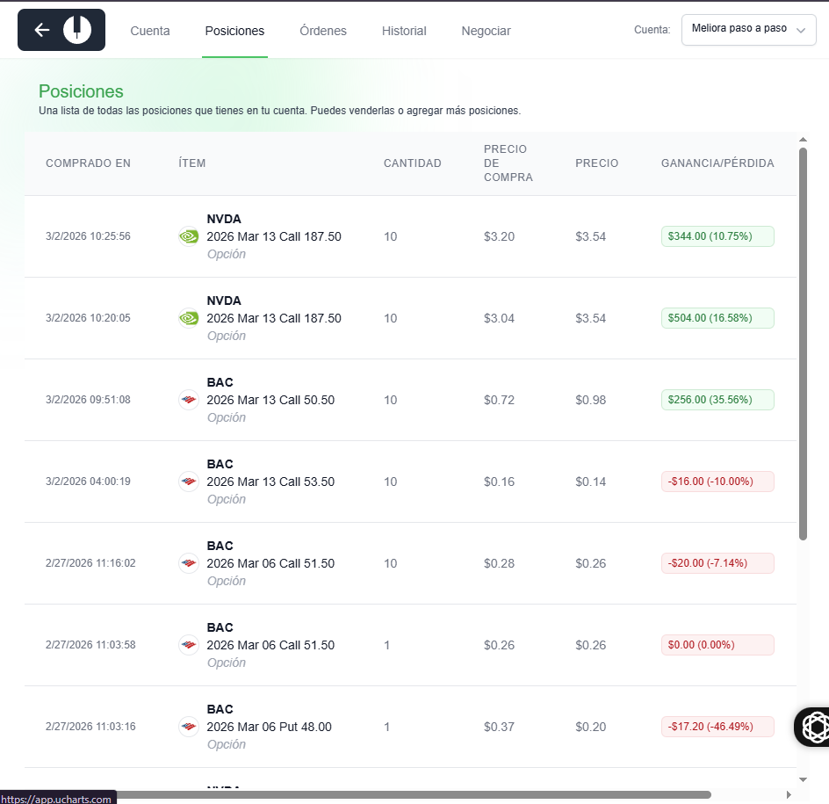
Operacion |  | Fecha de Hoy | Fecha de Compra | Fecha de Venta | Fecha de Vencimiento | Efectivo Disponible ($) | Capital para Invertir (%) | Capital para Invertir ($) | Simbolo | Dias de Vencimiento | Precio Actual de la Acción ($) | Strike-Call | Strike-Put | Diferencia (%) | Diferencia $ Call | Diferencia $ Puts | Estado CALL/ITM/OTM/ATM | Estado PUT/ITM/OTM/ATM | Precio Apertura del Día | Precio Cierre del Día Anterior | Precio Mínimo del Día | Precio Máximo del Día | Rango Diario (%) | Variación Diaria (%) | Rango Usual (Mín) ($) | Rango Usual (Máx) ($) | Prima Costo del Call ($) | Prima Costo del Put ($) | ✅ ¿Cumple criterio Cardona? | Cantidad de Opciones Calls que puedo comprar | Cantidad de Opciones Puts que puedo comprar | Precio Final de la Acción ($) | Costo Total de Calls ($) | Costo Total de Puts ($) | Precio de venta (CALL) C/U | Precio de venta (PUT) C/U | Venta Total de Calls ($) | Venta Total de Puts ($) | Ganancia-PerdidaTotal ($) | PerdidaTotal ($) | PARTIDAS PERDIDAS $ | PROMEDIO DE CADA 10 PARTIDAS | Ganancia-Perdida% | Veces Multiplicadas la Inversión | RETIRAR DINERO % | CUENTA CORRIENTE USD | CUENTA CORRIENTE $ | SALDO PARA INVERTIR
TRUE | 1 | 2026-02-19 | 2026-02-19 | 2026-02-19 | 2026-02-27 | $500 | 34 |  | Bac |  | $51.80 | $54.50 | $0.00 |  |  |  |  |  | $52.68 | $53.39 | $51.83 | $52.69 |  |  |  |  | $0.38 |  |  |  |  |  |  |  | $0.76 | $0.00 |  |  |  |  |  |  |  |  | 10%
TRUE | 2 | 2026-02-23 | 2026-02-23 | 2026-02-23 | 2026-02-23 |  | 35 |  | NVDA |  | $191.02 | $190.00 |  |  |  |  |  |  | $190.91 | $189.96 | $189.75 | $193.97 |  |  |  |  | $1.64 |  |  |  |  |  |  |  | $2.74 |  |  |  |  |  |  |  |  |  | 10%
TRUE | 3 | 2026-02-23 | 2026-02-23 | 2026-02-23 | 2026-02-27 |  | 70 |  | NVDA |  | $189.90 | $192.50 |  |  |  |  |  |  | $193.94 | $189.96 | $194.00 | $193.97 |  |  |  |  | $5.10 |  |  |  |  |  |  |  | $5.65 |  |  |  |  |  |  |  |  |  | 10%
TRUE | 4 | 2026-02-24 | 2026-02-24 | 2026-02-24 | 2026-02-27 |  | 70 |  | NVDA |  | $187.40 | $190.00 |  |  |  |  |  |  | $187.40 | $191.75 | $187.40 | $193.73 |  |  |  |  | $5.26 |  |  |  |  |  |  |  | $6.57 |  |  |  |  |  |  |  |  |  | 10%
TRUE | 5 | 2026-02-25 | 2026-02-25 | 2026-02-25 | 2026-02-27 |  | 75 |  | NVDA |  | $191.00 | $195.00 |  |  |  |  |  |  | $187.40 | $191.75 | $187.40 | $193.73 |  |  |  |  | $6.40 |  |  |  |  |  |  |  | $8.80 |  |  |  |  |  |  |  |  |  | 10%
TRUE | 5 | 2026-02-25 | 2026-02-25 | 2026-02-25 | 2026-02-27 |  | 65 |  | NVDA |  | $191.00 | $195.00 |  |  |  |  |  |  | $187.40 | $191.75 | $187.40 | $193.73 |  |  |  |  | $6.70 |  |  |  |  |  |  |  | $8.10 |  |  |  |  |  |  |  |  |  | 10%
TRUE | 6 | 2026-02-25 | 2026-02-25 | 2026-02-25 | 2026-02-27 |  | 65 |  | NVDA |  | $191.00 | $195.00 |  |  |  |  |  |  | $187.40 | $191.75 | $187.40 | $193.73 |  |  |  |  | $5.06 |  |  |  |  |  |  |  | $6.24 |  |  |  |  |  |  |  |  |  | 10%
TRUE | 7 | 2026-02-25 | 2026-02-25 | 2026-02-25 | 2026-02-27 |  | 65 |  | NVDA |  | $191.00 | $195.00 |  |  |  |  |  |  | $187.40 | $191.75 | $187.40 | $193.73 |  |  |  |  | $5.06 |  |  |  |  |  |  |  | $6.24 |  |  |  |  |  |  |  |  |  | 10%
TRUE | 8 | 2026-02-25 | 2026-02-25 | 2026-02-25 | 2026-02-27 |  | 65 |  | NVDA |  | $191.00 | $195.00 |  |  |  |  |  |  | $187.40 | $191.75 | $187.40 | $193.73 |  |  |  |  | $4.80 |  |  |  |  |  |  |  | $6.46 |  |  |  |  |  |  |  |  |  | 10%
TRUE | 9 | 2026-02-26 | 2026-02-19 | 2026-02-26 | 2026-02-27 |  | 9.5 |  | BAC |  | $51.82 | $54.50 |  |  |  |  |  |  | $51.84 | $53.40 | $51.84 | $52.81 |  |  |  |  | $0.38 |  |  |  |  |  |  |  | $10.00 |  |  |  |  |  |  |  |  |  | 10%
FALSE | 10 | 2026-02-26 | 2026-02-19 | 2026-02-26 | 2026-02-27 |  | 0.079 |  | BAC |  | $51.82 | $54.50 |  |  |  |  |  |  | $51.84 | $53.40 | $51.84 | $52.81 |  |  |  |  |  | $0.01 |  |  |  |  |  |  |  | $10.00 |  |  |  |  |  |  |  |  | 10%
TRUE | 11 | 2026-02-26 | 2026-02-24 | 2026-02-26 | 2026-02-27 |  | 11 |  | NVDA |  | $51.82 | $54.50 |  |  |  |  |  |  | $51.84 | $53.40 | $51.84 | $52.81 |  |  |  |  | $4.82 |  |  |  |  |  |  |  | $5.15 |  |  |  |  |  |  |  |  |  | 10%
TRUE | 12 | 2026-02-26 | 2026-02-25 | 2026-02-26 | 2026-02-27 |  | 12 |  | NVDA |  | $51.82 | $54.50 |  |  |  |  |  |  | $51.84 | $53.40 | $51.84 | $52.81 |  |  |  |  | $5.65 |  |  |  |  |  |  |  | $7.12 |  |  |  |  |  |  |  |  |  | 10%
TRUE | 13 | 2026-02-26 | 2026-02-26 | 2026-02-26 | 2026-03-02 |  | 4 |  | NVDA |  | $187.16 | $195.00 |  |  |  |  |  |  | $194.29 | $198.00 | $184.00 | $193.00 |  |  |  |  | $1.75 |  |  |  |  |  |  |  | $0.00 |  |  |  |  |  |  |  |  |  | 10%
TRUE | 14 | 2026-02-26 | 2026-02-26 | 2026-02-27 | 2026-03-02 |  | 8 |  | BAC |  | $51.75 | $50.50 | $50.50 |  |  |  |  |  | $51.75 | $51.74 | $51.74 | $52.00 |  |  |  |  | $0.00 | $0.36 |  |  |  |  |  |  | $0.00 | $0.60 |  |  |  |  |  |  |  |  | 10%
TRUE | 15 | 2026-02-26 | 2026-02-26 | 2026-02-26 | 2026-03-02 |  | 12 |  | NVDA |  | $192.50 | $195.00 |  |  |  |  |  |  | $194.29 | $198.00 | $184.00 | $193.00 |  |  |  |  | $0.00 | $5.65 |  |  |  |  |  |  | $0.00 | $7.12 |  |  |  |  |  |  |  |  | 10%
TRUE | 16 | 2026-02-26 | 2026-02-26 | 2026-02-26 | 2026-03-06 |  | 12 |  | NVDA |  | $190.00 | $195.00 |  |  |  |  |  |  | $194.29 | $198.00 | $184.00 | $193.00 |  |  |  |  | $0.00 | $4.82 |  |  |  |  |  |  | $0.00 | $5.15 |  |  |  |  |  |  |  |  | 10%
TRUE | 17 | 2026-02-27 | 2026-02-27 | 2026-02-27 | 2026-03-06 |  | 6 |  | NVDA |  | $181.83 | $177.50 | $177.50 |  |  |  |  |  | $179.00 | $185.83 | $179.00 | $193.00 |  |  |  |  | $0.00 | $2.28 |  |  |  |  |  |  | $0.00 | $4.00 |  |  |  |  |  |  |  |  | 10%
TRUE | 18 | 2026-02-27 | 2026-02-27 | 2026-02-27 | 2026-03-06 |  | 0.6 |  | NVDA |  | $181.83 | $205.00 | $0.00 |  |  |  |  |  | $179.00 | $185.83 | $179.00 | $193.00 |  |  |  |  | $0.32 | $0.00 |  |  |  |  |  |  | $0.53 | $0.00 |  |  |  |  |  |  |  |  | 10%
FALSE | 19 | 2026-02-27 | 2026-02-27 | 2026-02-27 | 2026-03-06 |  | 2.5 |  | NVDA |  | $181.83 | $195.00 | $0.00 |  |  |  |  |  | $179.00 | $185.83 | $179.00 | $193.00 |  |  |  |  | $1.32 | $0.00 |  |  |  |  |  |  | $0.00 | $0.00 |  |  |  |  |  |  |  |  | 10%
TRUE | 20 | 2026-02-27 | 2026-02-27 | 2026-02-27 | 2026-03-06 |  | 0.02 |  | NVDA |  | $181.83 | $160.00 | $160.00 |  |  |  |  |  | $179.00 | $185.83 | $179.00 | $193.00 |  |  |  |  | $0.00 | $0.01 |  |  |  |  |  |  | $0.00 | $0.53 |  |  |  |  |  |  |  |  | 10%
FALSE | 21 | 2026-02-27 | 2026-02-27 | 2026-02-27 | 2026-03-06 |  | 5.9 |  | NVDA |  | $181.55 | $200.00 | $160.00 |  |  |  |  |  | $179.00 | $185.83 | $179.00 | $193.00 |  |  |  |  | $0.30 | $0.00 |  |  |  |  |  |  | $0.00 | $0.00 |  |  |  |  |  |  |  |  | 10%
FALSE | 22 | 2026-02-27 | 2026-02-27 | 2026-02-27 | 2026-03-06 |  | 0.5 |  | BAC |  | $50.04 | $51.50 | $0.00 |  |  |  |  |  | $51.75 | $51.74 | $51.74 | $52.00 |  |  |  |  | $0.26 | $0.00 |  |  |  |  |  |  | $0.00 | $0.00 |  |  |  |  |  |  |  |  | 10%
FALSE | 23 | 2026-02-27 | 2026-02-27 | 2026-02-27 | 2026-03-06 |  | 5.2 |  | BAC |  | $50.04 | $51.50 | $0.00 |  |  |  |  |  | $51.75 | $51.74 | $51.74 | $52.00 |  |  |  |  | $0.28 | $0.00 |  |  |  |  |  |  | $0.00 | $0.00 |  |  |  |  |  |  |  |  | 10%
FALSE | 24 | 2026-02-27 | 2026-02-27 | 2026-02-27 | 2026-03-06 |  | 0.8 |  | BAC |  | $50.04 | $48.00 | $48.00 |  |  |  |  |  | $51.75 | $51.74 | $51.74 | $52.00 |  |  |  |  | $0.00 | $0.37 |  |  |  |  |  |  | $0.00 | $0.00 |  |  |  |  |  |  |  |  | 10%
FALSE | 25 | 2026-03-02 | 2026-03-02 | 2026-03-02 | 2026-03-13 |  | 3 |  | BAC |  | $49.00 | $53.50 | $53.50 |  |  |  |  |  | $51.75 | $51.74 | $51.74 | $52.00 |  |  |  |  | $0.16 | $0.00 |  |  |  |  |  |  | $0.00 | $0.00 |  |  |  |  |  |  |  |  | 10%
FALSE | 26 | 2026-03-02 | 2026-03-02 | 2026-03-02 | 2026-03-13 |  | 70 |  | NVDA |  | $174.00 | $185.00 | $185.00 |  |  |  |  |  | $174.00 | $179.00 | $174.00 | $0.00 |  |  |  |  | $3.51 | $0.00 |  |  |  |  |  |  | $3.90 | $0.00 |  |  |  |  |  |  |  |  | 10%
FALSE | 27 | 2026-03-02 | 2026-03-02 | 2026-03-02 | 2026-03-13 |  | 52 |  | NVDA |  | $49.00 | $53.50 | $53.50 |  |  |  |  |  | $174.00 | $179.00 | $174.00 | $0.00 |  |  |  |  | $3.04 | $0.00 |  |  |  |  |  |  | $3.50 | $0.00 |  |  |  |  |  |  |  |  | 10%
FALSE | 28 | 2026-03-02 | 2026-03-02 | 2026-03-02 | 2026-03-13 |  | 53 |  | NVDA |  | $49.00 | $53.50 | $53.50 |  |  |  |  |  | $174.00 | $179.00 | $174.00 | $0.00 |  |  |  |  | $3.20 | $0.00 |  |  |  |  |  |  | $3.58 | $0.00 |  |  |  |  |  |  |  |  | 10%
FALSE | 29 | 2026-03-02 | 2026-03-02 | 2026-03-02 | 2026-03-13 |  | 53 |  | NVDA |  | $49.00 | $53.50 | $53.50 |  |  |  |  |  | $174.00 | $179.00 | $174.00 | $0.00 |  |  |  |  | $3.20 | $0.00 |  |  |  |  |  |  | $3.58 | $0.00 |  |  |  |  |  |  |  |  | 10%
FALSE | 30 | 2026-03-02 | 2026-03-02 | 2026-03-02 | 2026-03-13 |  | 11 |  | BAC |  | $49.00 | $53.50 | $53.50 |  |  |  |  |  | $174.00 | $179.00 | $174.00 | $0.00 |  |  |  |  | $0.71 | $0.00 |  |  |  |  |  |  | $0.90 | $0.00 |  |  |  |  |  |  |  |  | 10%
FALSE | 31 | 2026-03-03 | 2026-03-03 | 2026-03-02 | 2026-03-13 |  | 50 |  | NVDA |  | $49.00 | $53.50 | $53.50 |  |  |  |  |  | $174.00 | $179.00 | $174.00 | $0.00 |  |  |  |  | $3.29 | $0.00 |  |  |  |  |  |  | $0.00 | $0.00 |  |  |  |  |  |  |  |  | 10%
FALSE | 32 | 2026-03-03 | 2026-03-03 | 2026-03-02 | 2026-03-13 |  | 15 |  | BAC |  | $49.00 | $53.50 | $53.50 |  |  |  |  |  | $174.00 | $179.00 | $174.00 | $0.00 |  |  |  |  | $0.52 | $0.00 |  |  |  |  |  |  | $0.00 | $0.00 |  |  |  |  |  |  |  |  | 10%
FALSE | 33 | 2026-03-03 | 2026-03-03 | 2026-03-02 | 2026-03-13 |  | 12 |  | xom |  | $49.00 | $53.50 | $53.50 |  |  |  |  |  | $174.00 | $179.00 | $174.00 | $0.00 |  |  |  |  | $2.82 | $0.00 |  |  |  |  |  |  | $0.00 | $0.00 |  |  |  |  |  |  |  |  | 10%
FALSE | 34 | 2026-03-03 | 2026-03-03 | 2026-03-02 | 2026-03-13 |  | 50 |  | xom |  | $49.00 | $53.50 | $53.50 |  |  |  |  |  | $174.00 | $179.00 | $174.00 | $0.00 |  |  |  |  | $2.73 | $0.00 |  |  |  |  |  |  | $0.00 | $0.00 |  |  |  |  |  |  |  |  | 10%
FALSE | 35 | 2026-03-03 | 2026-03-03 | 2026-03-02 | 2026-03-13 |  | 100 |  | xom |  | $49.00 | $53.50 | $53.50 |  |  |  |  |  | $174.00 | $179.00 | $174.00 | $0.00 |  |  |  |  | $3.35 | $0.00 |  |  |  |  |  |  | $0.00 | $0.00 |  |  |  |  |  |  |  |  | 10%

